РАВНОЕ КОЛИЧЕСТВО ДНЕЙ
 | Кол-во месяцев | n= | 84 |  | Коэфф.аннуитета | K= | 0.018137641524 |  | ПСК | 12.900% |  | 0.00
 | Годовая.проц.ставка | I= | 12.90% |  | Месячн.проц.ставка | i=I/12= | 1.075% |  | ЧБП | 12
 | Сумма кредита | S= | 803000 |  | Ежем.аннуитет.платеж | А= | 14564.526144 |  | i=ПСК/ЧБП= | 0.01075 | это i из 6й статьи 353 ФЗ
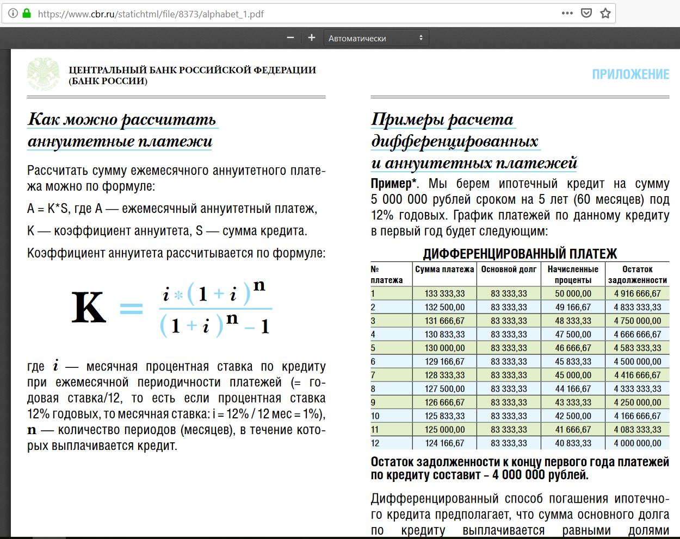
k | Месяц | Ден.поток | Осн.долг | Проценты |  | ek | qk
1 | 0 | -803000 | 0 | 0 | 803000 | 0 | 0 | -803000.00
2 | 1 | 14564.526144 | 5932.2761437 | 8632.25 | 797067.72386 | 0 | 1 | 14409.62
3 | 2 | 14564.526144 | 5996.0481122 | 8568.4780315 | 791071.67574 | 0 | 2 | 14256.37
4 | 3 | 14564.526144 | 6060.5056294 | 8504.0205142 | 785011.17011 | 0 | 3 | 14104.74
5 | 4 | 14564.526144 | 6125.656065 | 8438.8700787 | 778885.51405 | 0 | 4 | 13954.73
6 | 5 | 14564.526144 | 6191.5068676 | 8373.019276 | 772694.00718 | 0 | 5 | 13806.31
7 | 6 | 14564.526144 | 6258.0655665 | 8306.4605772 | 766435.94162 | 0 | 6 | 13659.47
8 | 7 | 14564.526144 | 6325.3397713 | 8239.1863724 | 760110.60184 | 0 | 7 | 13514.19
9 | 8 | 14564.526144 | 6393.3371739 | 8171.1889698 | 753717.26467 | 0 | 8 | 13370.46
10 | 9 | 14564.526144 | 6462.0655485 | 8102.4605952 | 747255.19912 | 0 | 9 | 13228.26
11 | 10 | 14564.526144 | 6531.5327531 | 8032.9933906 | 740723.66637 | 0 | 10 | 13087.57
12 | 11 | 14564.526144 | 6601.7467302 | 7962.7794135 | 734121.91964 | 0 | 11 | 12948.37
13 | 12 | 14564.526144 | 6672.7155076 | 7891.8106361 | 727449.20413 | 0 | 12 | 12810.66
14 | 13 | 14564.526144 | 6744.4471993 | 7820.0789444 | 720704.75693 | 0 | 13 | 12674.41
15 | 14 | 14564.526144 | 6816.9500067 | 7747.576137 | 713887.80693 | 0 | 14 | 12539.61
16 | 15 | 14564.526144 | 6890.2322192 | 7674.2939244 | 706997.57471 | 0 | 15 | 12406.24
17 | 16 | 14564.526144 | 6964.3022156 | 7600.2239281 | 700033.27249 | 0 | 16 | 12274.29
18 | 17 | 14564.526144 | 7039.1684644 | 7525.3576793 | 692994.10403 | 0 | 17 | 12143.74
19 | 18 | 14564.526144 | 7114.8395254 | 7449.6866183 | 685879.2645 | 0 | 18 | 12014.59
20 | 19 | 14564.526144 | 7191.3240503 | 7373.2020934 | 678687.94045 | 0 | 19 | 11886.80
21 | 20 | 14564.526144 | 7268.6307838 | 7295.8953598 | 671419.30967 | 0 | 20 | 11760.38
22 | 21 | 14564.526144 | 7346.7685648 | 7217.7575789 | 664072.5411 | 0 | 21 | 11635.30
23 | 22 | 14564.526144 | 7425.7463268 | 7138.7798168 | 656646.79477 | 0 | 22 | 11511.55
24 | 23 | 14564.526144 | 7505.5730999 | 7058.9530438 | 649141.22167 | 0 | 23 | 11389.12
25 | 24 | 14564.526144 | 7586.2580107 | 6978.268133 | 641554.96366 | 0 | 24 | 11267.99
26 | 25 | 14564.526144 | 7667.8102843 | 6896.7158594 | 633887.15338 | 0 | 25 | 11148.15
27 | 26 | 14564.526144 | 7750.2392448 | 6814.2868988 | 626136.91413 | 0 | 26 | 11029.58
28 | 27 | 14564.526144 | 7833.5543167 | 6730.971827 | 618303.35982 | 0 | 27 | 10912.27
29 | 28 | 14564.526144 | 7917.7650256 | 6646.761118 | 610385.59479 | 0 | 28 | 10796.21
30 | 29 | 14564.526144 | 8002.8809997 | 6561.645144 | 602382.71379 | 0 | 29 | 10681.39
31 | 30 | 14564.526144 | 8088.9119704 | 6475.6141733 | 594293.80182 | 0 | 30 | 10567.78
32 | 31 | 14564.526144 | 8175.8677741 | 6388.6583696 | 586117.93405 | 0 | 31 | 10455.39
33 | 32 | 14564.526144 | 8263.7583527 | 6300.767791 | 577854.1757 | 0 | 32 | 10344.19
34 | 33 | 14564.526144 | 8352.593755 | 6211.9323887 | 569501.58194 | 0 | 33 | 10234.17
35 | 34 | 14564.526144 | 8442.3841378 | 6122.1420059 | 561059.1978 | 0 | 34 | 10125.32
36 | 35 | 14564.526144 | 8533.1397673 | 6031.3863764 | 552526.05804 | 0 | 35 | 10017.63
37 | 36 | 14564.526144 | 8624.8710198 | 5939.6551239 | 543901.18702 | 0 | 36 | 9911.09
38 | 37 | 14564.526144 | 8717.5883833 | 5846.9377604 | 535183.59863 | 0 | 37 | 9805.68
39 | 38 | 14564.526144 | 8811.3024584 | 5753.2236853 | 526372.29617 | 0 | 38 | 9701.39
40 | 39 | 14564.526144 | 8906.0239598 | 5658.5021839 | 517466.27221 | 0 | 39 | 9598.21
41 | 40 | 14564.526144 | 9001.7637174 | 5562.7624263 | 508464.5085 | 0 | 40 | 9496.12
42 | 41 | 14564.526144 | 9098.5326773 | 5465.9934663 | 499365.97582 | 0 | 41 | 9395.13
43 | 42 | 14564.526144 | 9196.3419036 | 5368.1842401 | 490169.63392 | 0 | 42 | 9295.20
44 | 43 | 14564.526144 | 9295.2025791 | 5269.3235646 | 480874.43134 | 0 | 43 | 9196.34
45 | 44 | 14564.526144 | 9395.1260068 | 5169.4001369 | 471479.30533 | 0 | 44 | 9098.53
46 | 45 | 14564.526144 | 9496.1236114 | 5068.4025323 | 461983.18172 | 0 | 45 | 9001.76
47 | 46 | 14564.526144 | 9598.2069402 | 4966.3192035 | 452384.97478 | 0 | 46 | 8906.02
48 | 47 | 14564.526144 | 9701.3876648 | 4863.1384789 | 442683.58711 | 0 | 47 | 8811.30
49 | 48 | 14564.526144 | 9805.6775822 | 4758.8485615 | 432877.90953 | 0 | 48 | 8717.59
50 | 49 | 14564.526144 | 9911.0886162 | 4653.4375275 | 422966.82092 | 0 | 49 | 8624.87
51 | 50 | 14564.526144 | 10017.632819 | 4546.8933248 | 412949.1881 | 0 | 50 | 8533.14
52 | 51 | 14564.526144 | 10125.322372 | 4439.203772 | 402823.86572 | 0 | 51 | 8442.38
53 | 52 | 14564.526144 | 10234.169587 | 4330.3565565 | 392589.69614 | 0 | 52 | 8352.59
54 | 53 | 14564.526144 | 10344.18691 | 4220.3392335 | 382245.50923 | 0 | 53 | 8263.76
55 | 54 | 14564.526144 | 10455.386919 | 4109.1392242 | 371790.12231 | 0 | 54 | 8175.87
56 | 55 | 14564.526144 | 10567.782329 | 3996.7438148 | 361222.33998 | 0 | 55 | 8088.91
57 | 56 | 14564.526144 | 10681.385989 | 3883.1401548 | 350540.95399 | 0 | 56 | 8002.88
58 | 57 | 14564.526144 | 10796.210888 | 3768.3152554 | 339744.7431 | 0 | 57 | 7917.77
59 | 58 | 14564.526144 | 10912.270155 | 3652.2559883 | 328832.47295 | 0 | 58 | 7833.55
60 | 59 | 14564.526144 | 11029.57706 | 3534.9490842 | 317802.89589 | 0 | 59 | 7750.24
61 | 60 | 14564.526144 | 11148.145013 | 3416.3811308 | 306654.75087 | 0 | 60 | 7667.81
62 | 61 | 14564.526144 | 11267.987572 | 3296.5385719 | 295386.7633 | 0 | 61 | 7586.26
63 | 62 | 14564.526144 | 11389.118438 | 3175.4077055 | 283997.64486 | 0 | 62 | 7505.57
64 | 63 | 14564.526144 | 11511.551461 | 3052.9746823 | 272486.0934 | 0 | 63 | 7425.75
65 | 64 | 14564.526144 | 11635.30064 | 2929.2255041 | 260850.79276 | 0 | 64 | 7346.77
66 | 65 | 14564.526144 | 11760.380121 | 2804.1460222 | 249090.41264 | 0 | 65 | 7268.63
67 | 66 | 14564.526144 | 11886.804208 | 2677.7219359 | 237203.60843 | 0 | 66 | 7191.32
68 | 67 | 14564.526144 | 12014.587353 | 2549.9387907 | 225189.02108 | 0 | 67 | 7114.84
69 | 68 | 14564.526144 | 12143.744167 | 2420.7819766 | 213045.27691 | 0 | 68 | 7039.17
70 | 69 | 14564.526144 | 12274.289417 | 2290.2367268 | 200770.9875 | 0 | 69 | 6964.30
71 | 70 | 14564.526144 | 12406.238028 | 2158.2881156 | 188364.74947 | 0 | 70 | 6890.23
72 | 71 | 14564.526144 | 12539.605087 | 2024.9210568 | 175825.14438 | 0 | 71 | 6816.95
73 | 72 | 14564.526144 | 12674.405842 | 1890.1203021 | 163150.73854 | 0 | 72 | 6744.45
74 | 73 | 14564.526144 | 12810.655704 | 1753.8704393 | 150340.08284 | 0 | 73 | 6672.72
75 | 74 | 14564.526144 | 12948.370253 | 1616.1558905 | 137391.71258 | 0 | 74 | 6601.75
76 | 75 | 14564.526144 | 13087.565233 | 1476.9609103 | 124304.14735 | 0 | 75 | 6531.53
77 | 76 | 14564.526144 | 13228.25656 | 1336.269584 | 111075.89079 | 0 | 76 | 6462.07
78 | 77 | 14564.526144 | 13370.460318 | 1194.065826 | 97705.430472 | 0 | 77 | 6393.34
79 | 78 | 14564.526144 | 13514.192766 | 1050.3333776 | 84191.237706 | 0 | 78 | 6325.34
80 | 79 | 14564.526144 | 13659.470338 | 905.05580534 | 70531.767368 | 0 | 79 | 6258.07
81 | 80 | 14564.526144 | 13806.309644 | 758.2164992 | 56725.457723 | 0 | 80 | 6191.51
82 | 81 | 14564.526144 | 13954.727473 | 609.79867053 | 42770.73025 | 0 | 81 | 6125.66
83 | 82 | 14564.526144 | 14104.740793 | 459.78535019 | 28665.989457 | 0 | 82 | 6060.51
84 | 83 | 14564.526144 | 14256.366757 | 308.15938666 | 14409.6227 | 0 | 83 | 5996.05
85 | 84 | 14564.526144 | 14409.6227 | 154.90344402 | 0 | 0 | 84 | 5932.28
 |  |  |  |  | ВСД= | 12.900% |  | 420420.19607

 |  |  |  | Рассчитано примерно по разложению в ряд Тейлора | (1+ek*i) = | 1 | поэтому | ПСК = | 12.900% | <-Полная Стоимость Кредита по статье 6 353-ФЗ
 |  |  |  | Рассчитано точно по математическим законам | (1+i)^ek = | 1 | поэтому | ВСД = | 12.900% | <-Внутренняя Ставка Доходности

